co_so_logic
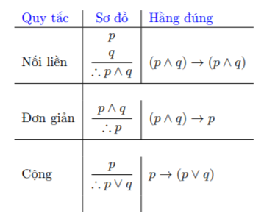
I. Mệnh đề
a. Phép phủ định
 |  |  |  | Phủ định
 |  |  | > | <=
 |  |  | >= | <
 |  |  | < | >=
 |  |  | <= | >
 |  |  | = | !=
 |  |  | ∀ | ∃
 |  |  | ∃ | ∀
b. Phép nối liền
Kí hiệu | P ∧ Q
Quy tắt: chỉ đúng khi cả 2 cùng đúng
 | P | Q | P ∧ Q
 | 0 | 0 | 0
 | 0 | 1 | 0
 | 1 | 0 | 0
 | 1 | 1 | 1

c. Phép nối rời
Kí hiệu | P ∨ Q
Quy tắt: chỉ sai khi cả 2 cùng sai
 | P | Q | P ∨ Q
 | 0 | 0 | 0
 | 0 | 1 | 1
 | 1 | 0 | 1
 | 1 | 1 | 1

d. Phép kéo theo
Kí hiệu | P -> Q
Quy tắt | Chỉ sai khi P đúng và Q sai
 | P | Q | P -> Q
 | 0 | 0 | 1
 | 0 | 1 | 1
 | 1 | 0 | 0
 | 1 | 1 | 1

e. Phép tương đương
Kí hiệu | P <-> Q
Quy tắt | chỉ đúng khi P & Q có cùng chân trị
 | P | Q | P <-> Q
 | 0 | 0 | 1
 | 0 | 1 | 0
 | 1 | 0 | 0
 | 1 | 1 | 1

II. Các luật logic

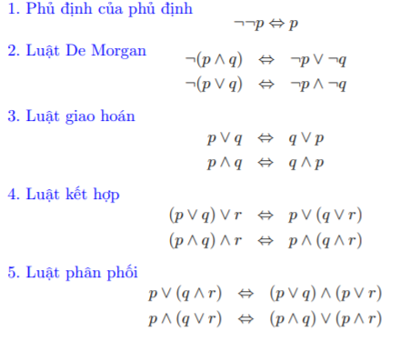
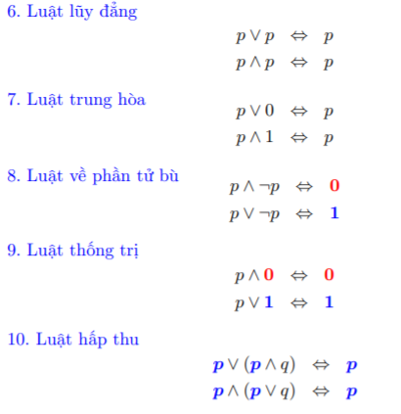

III. Vị từ, lượng từ
Định nghĩa

 | ∀x : lượng từ
 | x+1 > 0: vị từ

Các phép toán trên vị từ
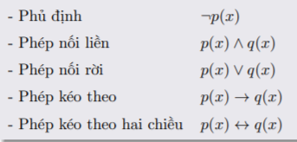

Ví dụ phủ định mệnh đề
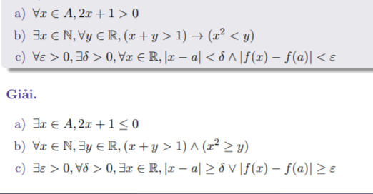

IV. Quy tắt suy luận
a. Quy tắt khẳng định

 |  |  |  | Thể hiện bằng

Ví dụ
 | Nếu trời mưa thì đường ước
 | Trời mưa
 | Suy ra: Đường ước

b. Quy tắt phủ định

 |  |  |  | Thể hiện bằng

Ví dụ
 | Nếu trời mưa thì đường ước
 |  | đường không ước
 | Suy ra: Trời không mưa

c. Quy tắt tam đoạn luận

 |  |  |  | Thể hiện bằng

Ví dụ
 | Nếu trời mưa thì đường ước
 | Nếu đường ước thì đường trơn
 | Suy ra: nếu trời mưa thì đường trơn

d. Tam đoạn luận rời

 |  |  | Thể hiện bằng

 | Nếu không Q -> P
Ví dụ
 | Tối Lan uống café hoặc học bài
 | Lan không ước café
 | Suy ra Lan học bài

e. Những quy tắt suy luận đơn giản

